1 地盤定数の一覧
1 主要な地盤定数の定義・調査方法・用途

■ 図 1 地盤定数マップ
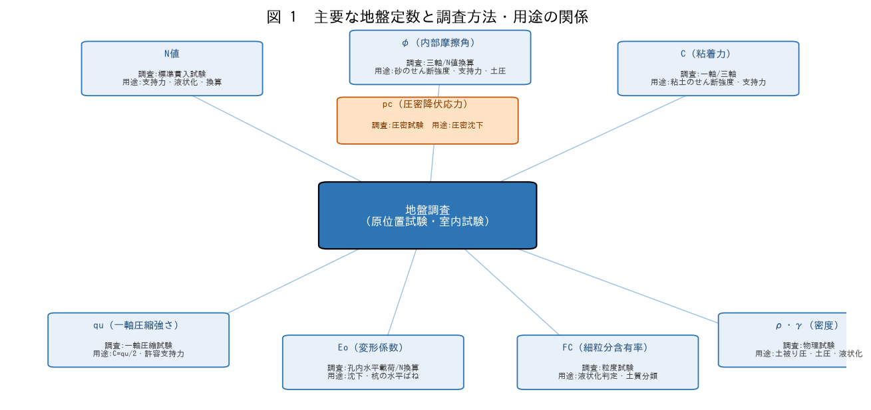

■ 問題 1 定義・調査・用途の対応
定数 | 定義 | 主な調査方法 | 主な用途
N値 | 標準貫入試験の打撃回数 | 標準貫入試験(SPT) | 硬さ・支持力・液状化・換算
φ | 内部摩擦角（記入） | （記入） | （記入）
C | 粘着力（記入） | （記入） | （記入）
qu | 一軸圧縮強さ（記入） | （記入） | （記入）
Eo | 変形係数（記入） | （記入） | （記入）
FC | 細粒分含有率（記入） | （記入） | （記入）
ρ・γ | 密度・単位体積重量（記入） | （記入） | （記入）
pc | 圧密降伏応力（記入） | （記入） | （記入）

各定数が『どの試験で得られ、何の設計に使うか』を対応づけて覚える。地盤定数は支持力・沈下・土圧・液状化すべての入力値になる。

2 せん断強度
2 せん断強度定数（φ・C・qu）

■ 図 2 せん断強度
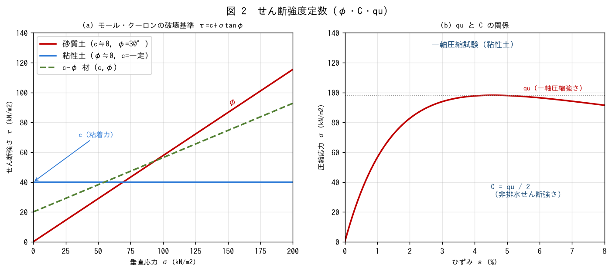

■ 問題 1 モール・クーロン
破壊基準 τ=c+σtanφ の意味を説明せよ。砂質土（c≒0）と粘性土（φ≒0、非排水）でせん断強度がどう表されるか述べよ。

■ 問題 2 qu と C
一軸圧縮試験で得られる qu と粘着力 C の関係（C=qu/2）を説明せよ。なぜ 1/2 になるか（φ≒0 のモール円の半径＝せん断強さ）に触れよ。

■ 問題 3 調査方法
φ・C を求める試験（三軸圧縮・一軸圧縮・直接せん断）を挙げ、砂質土・粘性土それぞれで用いる試験を述べよ。

■ 問題 4 用途
せん断強度定数（φ・C）が使われる設計を挙げよ（支持力、土圧、斜面安定、杭周面摩擦）。強度が支持力・土圧にどう効くか概説せよ。

3 変形物理圧密
3 変形・物理・圧密（Eo・FC・ρ・pc）

■ 図 3 Eo・FC・pc
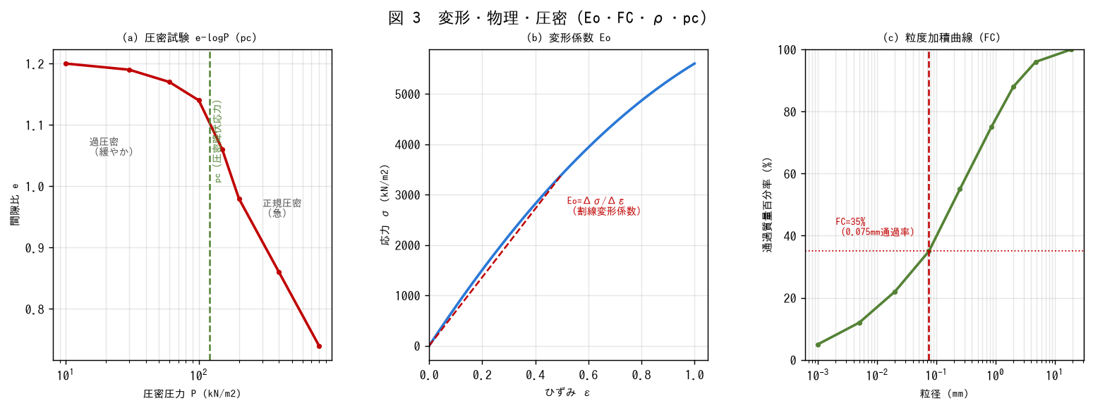

■ 問題 1 変形係数 Eo
変形係数 Eo の定義（応力-ひずみの割線勾配）と用途（沈下量・杭の水平地盤反力）を述べよ。調査方法（孔内水平載荷試験・N値換算 Eo≒700N）にも触れよ。

■ 問題 2 細粒分含有率 FC
FC（粒径0.075mm未満の質量百分率）の定義と用途（液状化判定・土質分類）を述べよ。粒度加積曲線からFCを読む方法を説明せよ。

■ 問題 3 密度 ρ・単位体積重量 γ
湿潤密度・飽和密度の違い、有効単位体積重量 γ'=γsat-γw（水中重量）を説明せよ。土被り圧・有効応力の計算にどう使うか述べよ。

■ 問題 4 圧密降伏応力 pc
圧密試験の e-logP 曲線から pc を求める意味を説明せよ。過圧密（現在の有効応力<pc）と正規圧密の違い、圧密沈下との関係を述べよ。

4 N値換算式
4 N値換算式（暗記）

■ 図 4 N値換算式と換算グラフ
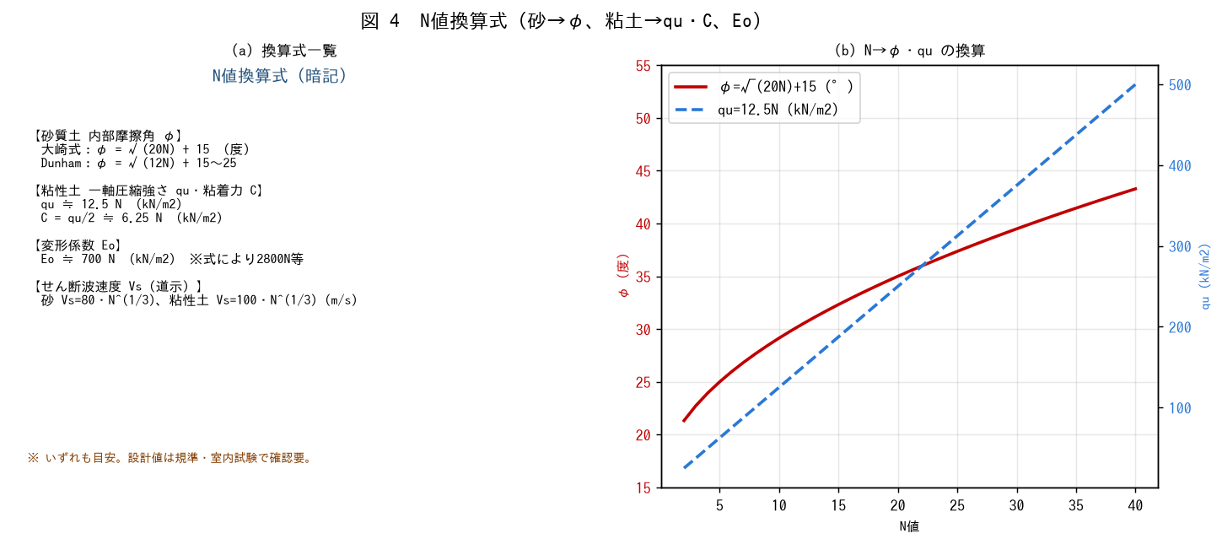

■ 問題 1 φ の換算
砂質土 N=15 のとき、大崎式 φ=√(20N)+15 で内部摩擦角を求めよ。

■ 問題 2 qu・C の換算
粘性土 N=5 のとき、qu≒12.5N（kN/m2）と C=qu/2 を求めよ。

■ 問題 3 Eo の換算
N=10 のとき、変形係数 Eo≒700N（kN/m2）を求めよ。杭の水平ばねに使うことに触れよ。

■ 問題 4 換算値の注意
N値換算はあくまで概略の目安であり、実設計では室内試験・原位置試験で確認する理由を述べよ（式の適用範囲、土質・粒度・応力状態による差、換算式が複数あること）。

※ 換算式・係数は規準（建築基礎構造設計指針/道路橋示方書）の最新版で確認。

